Лист1
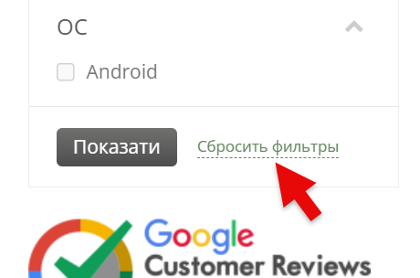
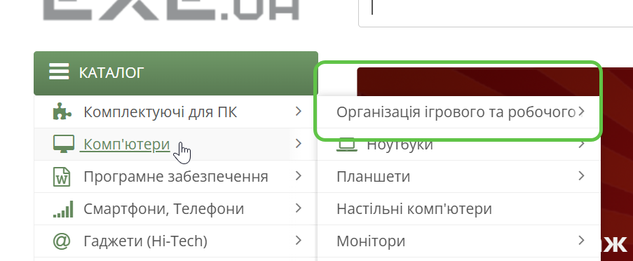
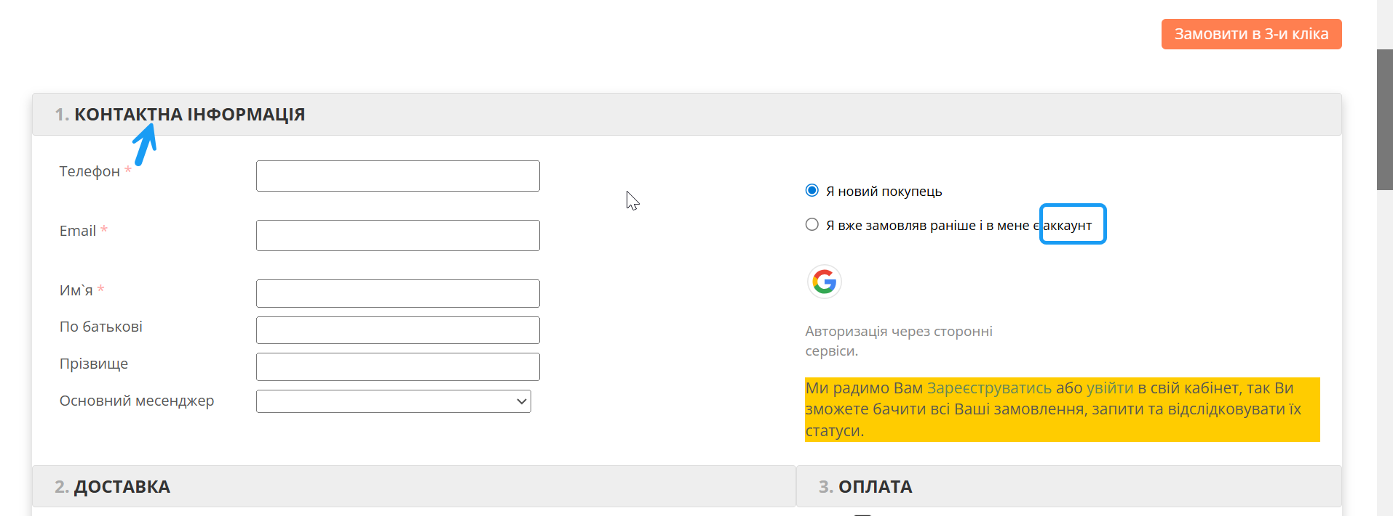
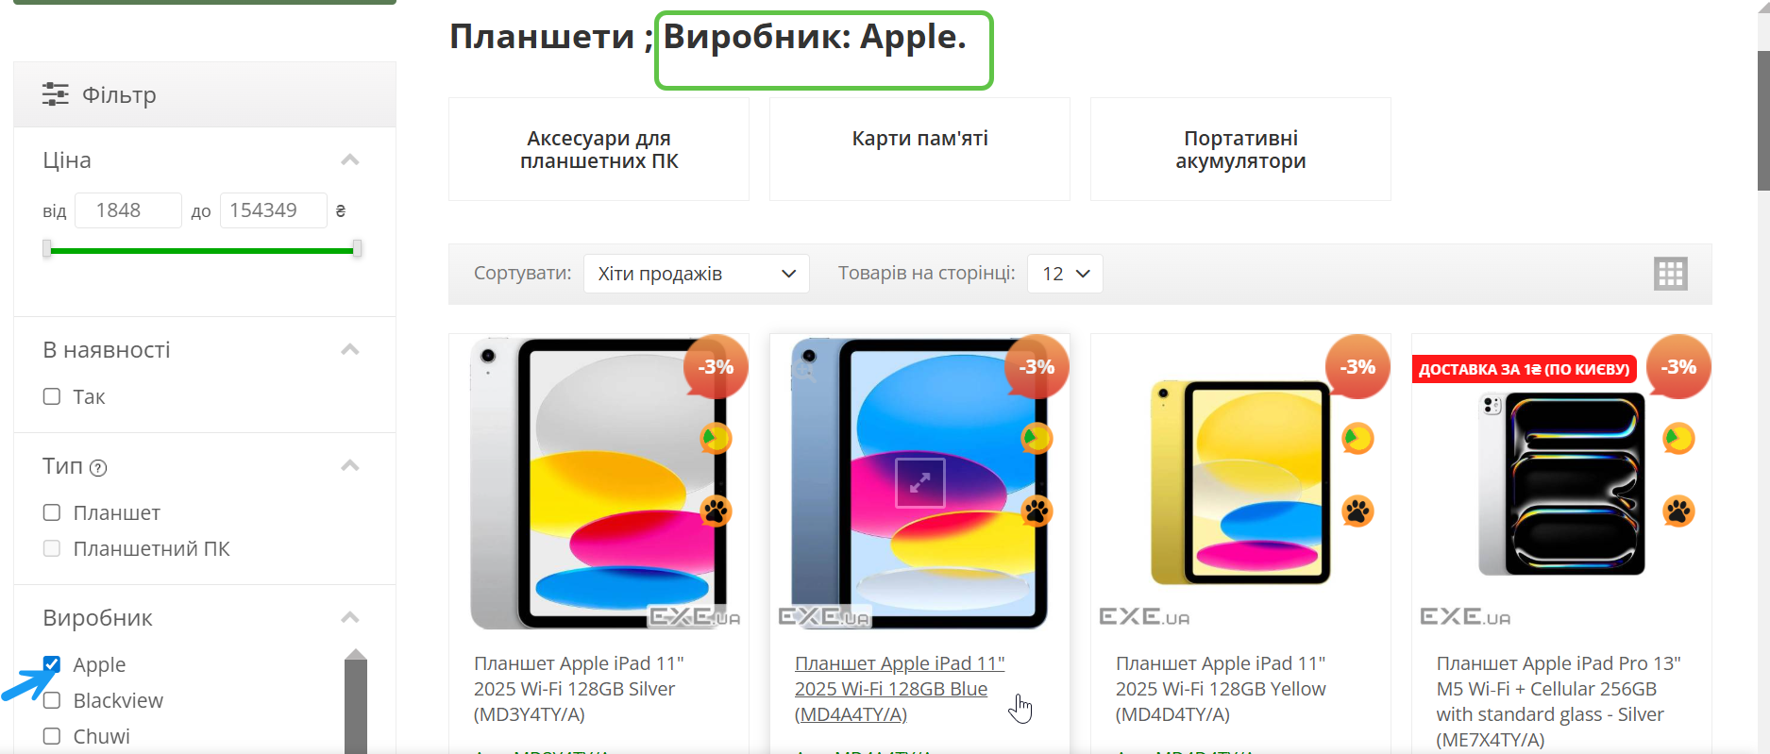
Bug-reports
ID | VR1234 | VR1235 | VR1236 | VR1237 | VR1238
Summary | Incorrect localization of the text “Email или телефон” on the login page | The “"Сбросить фильтры"” button in the “Фільтр” dropdown menu does not work when selecting a manufacturer in any category | Incorrect localization of the text “Сбросить фильтры” on the product page | The text of subcategories is not displayed in full in the catalog in the expanded list view | Incorrect localization of the text "Я вже замовляв раніше і в мене є аккаунт" on the Cart page
Pre-conditions | Enter the website https://exe.ua/ | Enter the website https://exe.ua/ | Enter the website https://exe.ua/ | Enter the website https://exe.ua/ | Enter the website https://exe.ua/
Steps | 1. Click the button "Вхід" | 1. Select the “Комп'ютери” category on the home page | 1. Select the “Комп'ютери” category on the home page | 1. Hover over the “Комп'ютери” category | 1. Select the “Комп'ютери” category on the home page
 | 2. Find the field "Email или телефон" | 2. Select the subcategory "Планшети" | 2. Select the subcategory "Планшети" | 2. Check out the first subcategory "Організація ігрового та робочого" | 2. Select the subcategory "Ноутбуки"
 |  | 3.In the “Фільт за "Виробник"” section, select “Apple” | 3.In the “Фільт за "Виробник"” section, select “Apple” |  | 3. Add the laptop to cart
 |  | 4. Press "Enter" | 4. Press "Enter" |  | 4. Go to cart
 |  | 5. Click "Сбросить фильтры" | 5. Find the button "Сбросить фильтры" |  | 5. Find in "Контактна інформація" "Я вже замовляв раніше і в мене є аккаунт"

Expected result | The text must be entirely in Ukrainian | Button "Сбросить фильтры" is clicked, and the product list should return to its default unfiltered state. | The text should say "Скинути фільтр" | The text should be displayed in its entirety: "Організація ігрового та робочого простору" | The word “аккаунт” should be in Ukrainian "акаунт"
Actual result | Shows text "Email или телефон" | The product list continues to display filtered results. | Shows text "Сбросить фильтры" | Shows text "Організація ігрового та робочого" | Shows text "аккаунт"
Post-conditions
Environment | Версія 148.0.7778.217 (Офіційне складання) (64-розрядна версія) | Версія 148.0.7778.217 (Офіційне складання) (64-розрядна версія) | Версія 148.0.7778.217 (Офіційне складання) (64-розрядна версія) | Версія 148.0.7778.217 (Офіційне складання) (64-розрядна версія) | Версія 148.0.7778.217 (Офіційне складання) (64-розрядна версія)
Severity | Low | Critical | Low | Low | Low
Priority | Low | High | Low | Low | Low
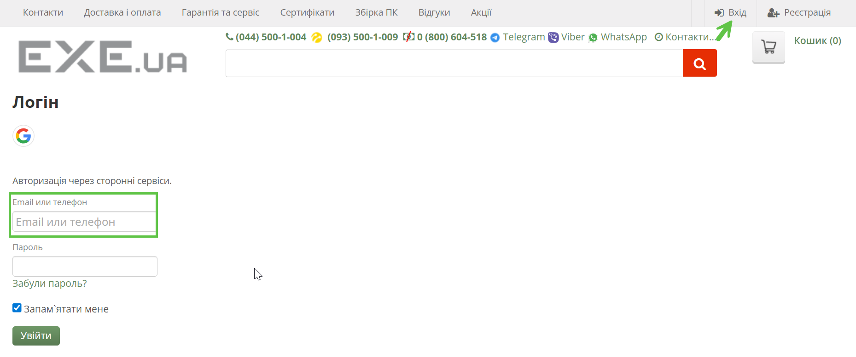
Type of bug | Localization | Functional | Localization | User Interface | Localization
Attachment

